DATOS GERERALES
Descubriendo la vida juntos
 |  |  | 
ADN ANALISIS DE NECESIDADES |  |  |  |  |  | PARA SEGUNDA CITA

40% 60%
 |  |  |  |  | RESUMEN COMPROMISO EDUCATIVO
Fecha de Consultoría | 21-Nov-25

 | Nombre | Edad | EP | ACTIVIDAD ECONOMICA | COLEGIO | $ 408,000,000.00
Nombre Cliente | CARLOS CERVANTES | 34 | 62 | MÉDICO GENERAL | UNIVERSIDAD | $ 242,000,000.00
Fecha NacimieNto | 21 DE ENERO DE 1992 |  |  | Salario / Honorarios | TOTAL | $ 650,000,000.00
Cédula |  |  |  | $ 4,000,000
Celular |  |  |  |  | DESCOBERTURAS |  | CAPITAL NECESARIO PARA TU PROTECCION
Mail |  |  |  | Ahorro y o Seguros | Fallecimiento | $ 557,120,000.00
Estado Civil |  |  |  |  | Invalidez | $ 567,680,000.00
Nombre Cónyuge |  |  | 57 |  | Pesnsion Público | $ 518,400,000.00
Fecha Nacimiento |  |  |  | Rentas- Inversiones | Pension Privado
Hijo (a) |  |  |  |  | Pension Sistema Pilares | $ 549,464,000.00
Hijo (a)
Hijo (a) |  |  |  | Gasto Mensual
Hijo (a) |  |  |  | $ 3,000,000
Hijo (a)

PANORAMA LEY 100
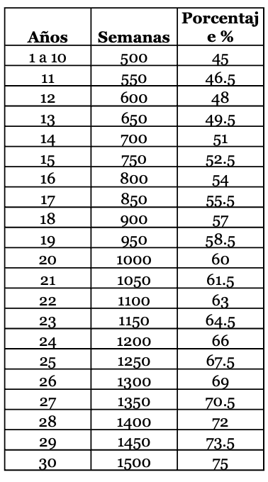
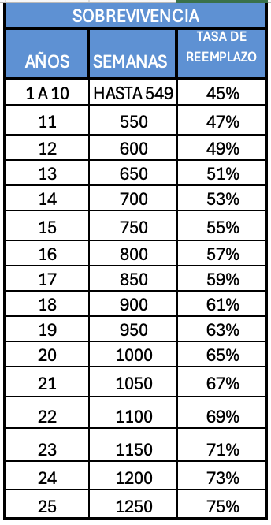
 | ANALISIS DE NECESIDADES |  |  | CARLOS CERVANTES |  | 1423500
 |  |  |  |  |  | 1252680
EDAD | Adm Pensión | COLPENSIONES |  | CALCULO PENSION INVALIDEZ
34 | Años cotizados | 5 |  | 66% | $ 1,161,600
3 | Años por cotizar | 28

 | Ingreso Mensual | $ 4,000,000 |  | CALCULO PENSION SOBREVIVENCIA
 | Base Cotización últimos 10 años | $ 2,000,000 |  | 69% | $ 1,214,400
 | Ingreso Base de Cotización Actual | $ 2,000,000

 | RPMPD
 | RPMPD COLPENSIONES |  |  | RAIS FONDOS DE PENSIONES AFPs |  |  | EDAD | 34 | %
 | PENSION VEJEZ COLPENSIONES |  |  | PENSION VEJEZ FONDO PRIVADO |  |  | SEMANAS COTIZADAS | 260
 | Años totales | 33 |  | Capital necesario Fedesarrollo | $ 536,659,500 | 52 | AÑOS FALTANTES | 28
 | Semanas a Acumular | 1716 |  | Acumulación proyectada | $ 91,080,000 |  | ALCANCE DE SEMANAS + | 1456
 | Penalización Fórmula | 0.20% |  | # Veces Capital Necesario | 0.17 |  | TOTAL | 1716
 | Tasa de Reemplazo (%) | 80.0% |  |  | $ 212,601
 | PENSION NETA | $ 1,408,000 |  | PENSION NETA | $ 1,252,680

 |  |  |  |  |  |  |  | 1650 | 75.50%
 | DESCOBERTURAS O BRECHAS PENSIONALES | BRECHA O DEFICIT PENSIONAL | CAPITAL NECESARIO |  | LIBERTAD FINANCIERA POR RENTA MENSUAL | LIBERTAD FINANCIERA POR RENTA MENSUAL |  | 1700 | 77%
 |  |  |  |  |  |  |  | 1750 | 78.50%
 | Fallecimiento | $ 2,785,600 | $ 557,120,000 |  | 0.5% | $ 2,785,600 |  | 1800 | 80%
 | Invalidez | $ 2,838,400 | $ 567,680,000 |  | 0.5% | $ 2,838,400
 | Vejez Transición Colpension | $ 2,592,000 | $ 518,400,000.0 |  | 0.5% | $ 2,592,000 |  | 2014 | 2163000 | 2163000
 | Vejez ley 100 Fondo Privado | $ 2,747,320 | $ 549,464,000.0 |  | 0.5% | $ 2,747,320 |  | 2019 | 8500000 | 8500000
 |  |  |  |  |  |  |  |  | $ 4,892,667 | $ 4,892,667

PANORAMA REFORMA

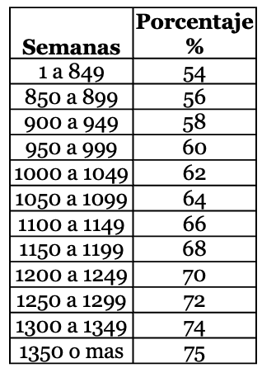
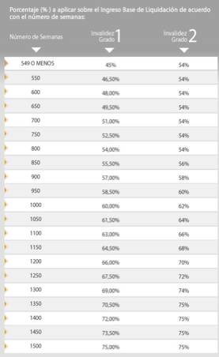
 | ANALISIS BRECHA PENSIONAL |  | CARLOS CERVANTES |  |  | 1423500
 |  |  |  |  |  | 1245562.5
EDAD | Adm Pensión |  |  | CALCULO PENSION INVALIDEZ
34 | Años cotizados |  | 52 |  | $ 1,245,563
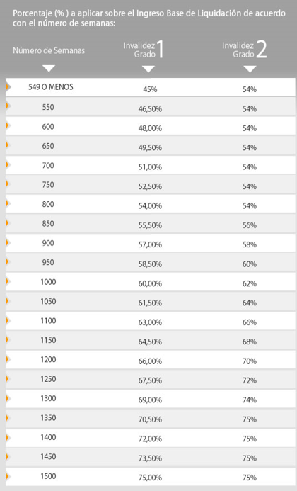
62 | Años por cotizar | 28

 | Ingreso Mensual |  |  | CALCULO PENSION SOBREVIVENCIA
 | Base Cotización últimos 10 años |  |  |  | $ 1,245,563
 | Ingreso Base de Cotización Actual
 | IBC Colpensiones | $ 3,274,050
 | IBC Fondo Privado | -$ 3,274,050 |  |  |  |  |  | EDAD | 34

 | COLPENSIONES RPMPD |  |  | ACCAI |  |  |  | SEMANAS COTIZADAS | 260
 | PENSION VEJEZ COLPENSIONES |  |  | PENSION VEJEZ FONDO PRIVADO |  |  | 54 | AÑOS FALTANTES | 28
 | Años totales | 28 |  | Capital necesario Fedesarrollo | $ 536,659,500 |  |  | ALCANCE DE SEMANAS + | 1456
 | Semanas a Acumular | 1456 |  | Acumulación proyectada | $ 0 |  |  | TOTAL | 1716
 | Penaización Fórmula | 0.7% |  | # Veces Capital Necesario | 0.00
 | Tasa de Reemplazo (%) | 71.0% |  |  | $ 0
 | PENSION NETA | $ 2,045,626 |  | PENSION NETA | $ 0 |  |  | 1600 | 74%
 |  |  |  |  |  |  |  | 1650 | 75.50%
 | PENSION TOTAL DEL SISTEMA |  |  | $ 2,045,626 |  |  | 70.5 | 1700 | 77%
 |  |  |  |  |  |  |  | 1750 | 78.50%
 |  |  |  |  |  |  |  | 1800 | 80%
 | DESCOBERTURAS O BRECHAS PENSIONALES | BRECHA O DEFICIT PENSIONAL | CAPITAL NECESARIO |  | LIBERTAD FINANCIERA POR RENTA MENSUAL | LIBERTAD FINANCIERA POR RENTA MENSUAL

 | Fallecimiento | -$ 1,245,563 | -$ 249,112,500 |  | 0.5% | -$ 1,245,563
 | Invalidez | -$ 1,245,563 | -$ 249,112,500 |  | 0.5% | -$ 1,245,563
 | Vejez | -$ 2,045,626 | -$ 99,645,000 |  | 0.5% | -$ 498,225

